Hoja1
 |  |  |  | Bondad de ajuste |  |  | Validez convergente | Fiablidad Simple | Fiabilidad compuesta |  | Validez discriminante
FACTOR | INDICADOR | CARGAS FACTOR | INDICADOR ^2 | SUMA DE CARGAS ^2 | Varianza de error | ERROR FACTOR | AVE | Alfa de Cronbach | CR | CORRELACIONES | CARGA | ERROR | Intervalo de confianza -2 | Intervalo de confianza +2 | Cuadrado de la correlaciones
JS |  |  |  |  |  |  |  | 0.844 |  | EP~~AC | 0.253 | 0.054 | 0.145 | 0.361 | 0.064
JS1 | 0.743 | 3.613 | 0.55 | 2.61 | 0.448 | 2.386 | 0.523 |  | 0.845 | JS~~EP | 0.241 | 0.056 | 0.129 | 0.353 | 0.058
JS2 | 0.748 |  | 0.56 |  | 0.440 |  |  |  |  | OC~~EP | 0.495 | 0.045 | 0.405 | 0.585 | 0.245
JS3 | 0.68 |  | 0.46 |  | 0.538 |  |  |  |  | SI~~EP | 0.562 | 0.041 | 0.48 | 0.644 | 0.316
JS4 | 0.705 |  | 0.50 |  | 0.503 |  |  |  |  | JS~~AC | 0.05 | 0.058 | -0.066 | 0.166 | 0.003
JS5 | 0.737 |  | 0.54 |  | 0.457 |  |  |  |  | OC~~AC | 0.305 | 0.052 | 0.201 | 0.409 | 0.093
OC |  |  |  |  |  |  |  | 0.832 |  | SI~~AC | 0.308 | 0.051 | 0.206 | 0.41 | 0.095
OC1 | 0.582 | 2.968 | 0.34 | 2.27 | 0.661 | 1.734 | 0.566 |  | 0.836 | JS~~OC | 0.209 | 0.056 | 0.097 | 0.321 | 0.044
OC2 | 0.888 |  | 0.79 |  | 0.211 |  |  |  |  | JS~~SI | 0.23 | 0.055 | 0.12 | 0.34 | 0.053
OC3 | 0.658 |  | 0.43 |  | 0.567 |  |  |  |  | OC~~SI | 0.552 | 0.041 | 0.47 | 0.634 | 0.305
OC4 | 0.84 |  | 0.71 |  | 0.294
SI |  |  |  |  |  |  |  | 0.889
SI1 | 0.811 | 3.268 | 0.66 | 2.68 | 0.342 | 1.321 | 0.670 |  | 0.890
SI2 | 0.864 |  | 0.75 |  | 0.254
SI3 | 0.741 |  | 0.55 |  | 0.451
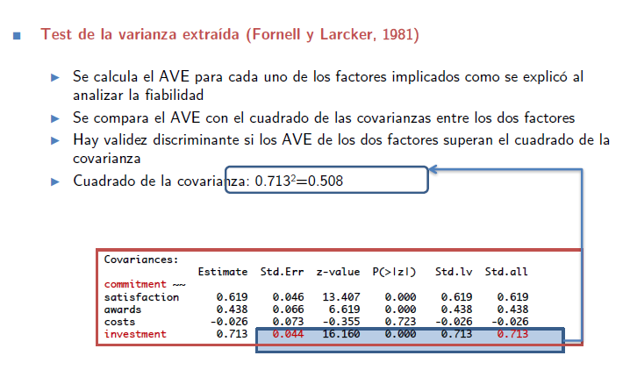
SI4 | 0.852 |  | 0.73 |  | 0.274
EP |  |  |  |  |  |  |  | 0.860
EP1 | 0.699 | 3.114 | 0.49 | 2.43 | 0.511 | 1.566 | 0.608 |  | 0.861
EP2 | 0.813 |  | 0.66 |  | 0.339
EP3 | 0.779 |  | 0.61 |  | 0.393
EP4 | 0.823 |  | 0.68 |  | 0.323
AC |  |  |  |  |  |  |  | 0.894
AC1 | 0.821 | 3.292 | 0.67 | 2.71 | 0.326 | 1.290 | 0.677 |  | 0.894
AC2 | 0.82 |  | 0.67 |  | 0.328
AC3 | 0.837 |  | 0.70 |  | 0.299
AC4 | 0.814 |  | 0.66 |  | 0.337
Chi2 (179)=229.689 (p=0.000); CFI=0.988; TLI=0.986; RMSEA(90%CI)=0.027(0.036;1.000) **=p<0.01; CA=Cronbach's alpha; CR=Composite Reliability; AVE=Average Variance Extracted |  |  |  |  |  |  |  |  | Debe ser > 0.7
factorial confirmatorio
 |  |  |  |  |  |  |  | Debe ser > 0.5

 |  |  |  |  |  |  |  |  | Debe ser > 0.7
 |  | Table X. Measurement model. Discriminant validity
 |  | factor | JS | OC | SI | EP | AC
 |  | JS | 0.523 | 0.321 | 0.34 | 0.353 | 0.166
 |  | OC | 0.044 | 0.566 | 0.634 | 0.585 | 0.409
 |  | SI | 0.053 | 0.305 | 0.67 | 0.644 | 0.41
 |  | EP | 0.058 | 0.245 | 0.316 | 0.608 | 0.361
 |  | AC | 0.003 | 0.093 | 0.095 | 0.064 | 0.677
 |  | Diagonal: AVE; Above the diagonal: upper limit of the 90% CI for factors correlation estimation; Below the diagonal, squared correlation between factors

 |  |  |  |  |  | se saca del factorial confirmatorio de la P(>|z|) si es mayor de 0,01 a 0,05 un asterisco por que la carga es significativa al 95%
 |  |  |  |  |  | si esta entre 0,00 y 0,01 dos asteriscos por la carga es significativa al 99%

las hipotesis deben ser menores a 0,5 para que se cumplan si no pues no cumplen

 |  |  | Standardized beta | TVALUE

 |  | EP-->OC | 0.449 | 6.627
 |  | EP-->JS | 0.25 | 4.024
 |  | AC-->JS | -0.01 | -0.167
 |  | AC-->OC | 0.201 | 3.745
 |  | OC-->SI | 0.552 | 8.246
 |  | JS-->OC | 0.086 | 1.62
 |  | JS-->SI | 0.121 | 2.378

 |  | ESTOS CON LAS REGRESION ESTANDARIZADAS
 |  | Chi2 (181)=276.369 (p=0.000); CFI=0.977; TLI=0.974; RMSEA(90%CI)=0.036 (0.045;0.997) **p<0,01; *p<0,05

